Sheet1
金属の弾性率 各種金属のポアソン比
No. | 4.3-1-1
Title | 金属の弾性率 各種金属のポアソン比
Xlabel | 温度 [K]
Ylabel | ポアソン比
 | 銅 | アルミニウム | チタニウム | ニッケル | 鉄
0.00000 | 0.33800 | 0.33546 | 0.30190 | 0.28624 | 0.28400
12.50000 | 0.33770 | 0.33546 | 0.30160 | 0.28639 | 0.28385
25.00000 | 0.33755 | 0.33561 | 0.30160 | 0.28639 | 0.28385
37.50000 | 0.33755 | 0.33576 | 0.30160 | 0.28654 | 0.28385
50.00000 | 0.33755 | 0.33591 | 0.30175 | 0.28669 | 0.28370
62.50000 | 0.33755 | 0.33606 | 0.30205 | 0.28683 | 0.28370
75.00000 | 0.33770 | 0.33636 | 0.30250 | 0.28698 | 0.28370
87.50000 | 0.33755 | 0.33666 | 0.30324 | 0.28728 | 0.28370
100.00000 | 0.33785 | 0.33725 | 0.30399 | 0.28743 | 0.28370
112.50000 | 0.33815 | 0.33785 | 0.30473 | 0.28788 | 0.28385
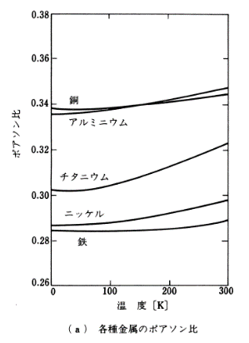
125.00000 | 0.33860 | 0.33830 | 0.30563 | 0.28833 | 0.28385
137.50000 | 0.33904 | 0.33875 | 0.30667 | 0.28862 | 0.28400
150.00000 | 0.33949 | 0.33919 | 0.30772 | 0.28922 | 0.28400
162.50000 | 0.33994 | 0.33964 | 0.30876 | 0.28982 | 0.28415
175.00000 | 0.34024 | 0.34009 | 0.30981 | 0.29027 | 0.28430
187.50000 | 0.34069 | 0.34083 | 0.31100 | 0.29101 | 0.28445
200.00000 | 0.34098 | 0.34158 | 0.31219 | 0.29161 | 0.28460
212.50000 | 0.34113 | 0.34233 | 0.31339 | 0.29220 | 0.28490
225.00000 | 0.34158 | 0.34292 | 0.31473 | 0.29295 | 0.28519
237.50000 | 0.34203 | 0.34367 | 0.31592 | 0.29355 | 0.28549
250.00000 | 0.34248 | 0.34427 | 0.31727 | 0.29429 | 0.28594
262.50000 | 0.34277 | 0.34501 | 0.31861 | 0.29519 | 0.28654
275.00000 | 0.34337 | 0.34576 | 0.31980 | 0.29578 | 0.28698
287.50000 | 0.34382 | 0.34635 | 0.32114 | 0.29668 | 0.28773
300.00000 | 0.34412 | 0.34695 | 0.32249 | 0.29728 | 0.28848

